T3.1_statistik
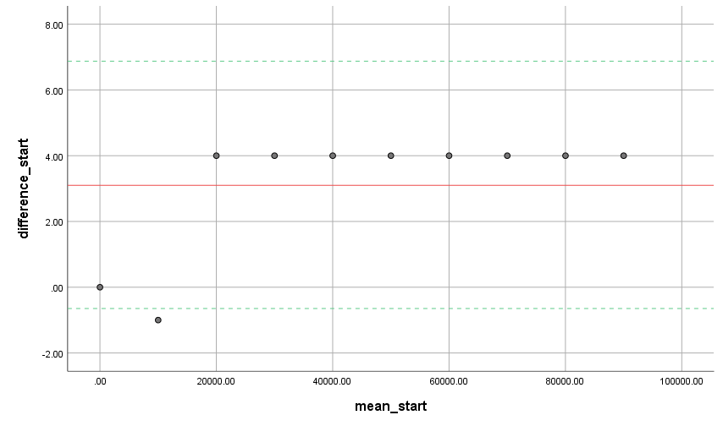
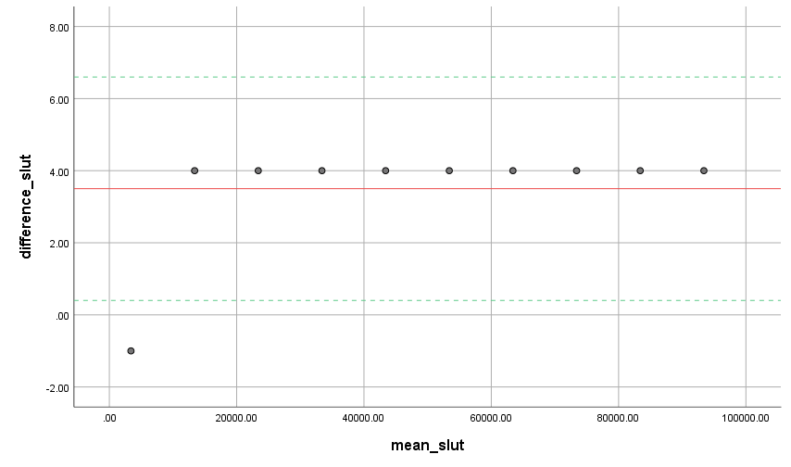
Tests of Normality
 | Kolmogorov-Smirnova |  |  | Shapiro-Wilk |  |  |  |  |  | Bland altman for start | Bland altman for slut
 | Statistic | df | Sig. | Statistic | df | Sig.
Observationer | 0.096 | 10 | .200* | 0.970 | 10 | 0.892
Grupper | 0.096 | 10 | .200* | 0.970 | 10 | 0.892
*. This is a lower bound of the true significance.
a. Lilliefors Significance Correction

 | H0 | De to samples kommer fra populationer med forskellig mean
 | HA | De to samples kommer fra populationer med ens mean

Paired Samples Test
 |  |  |  |  |  |  | t | df | Sig. (2-tailed)

 |  |  |  |  | Lower | Upper
Pair 1 | faktisk_start_1 - obs_start_1 | 3.10000 | 1.91195 | 0.60461 | 1.73227 | 4.46773 | 5.127 | 9 | 0.001
Pair 2 | faktisk_slut_1 - obs_slut_1 | 3.50000 | 1.58114 | 0.50000 | 2.36892 | 4.63108 | 7.000 | 9 | 0.000
Pair 3 | faktisk_start_2 - obs_start_2 | 3.10000 | 1.91195 | 0.60461 | 1.73227 | 4.46773 | 5.127 | 9 | 0.001
Pair 4 | faktisk_slut_2 - obs_slut_2 | 3.50000 | 1.58114 | 0.50000 | 2.36892 | 4.63108 | 7.000 | 9 | 0.000
Pair 5 | faktisk_start_3 - obs_start_3 | 3.10000 | 1.91195 | 0.60461 | 1.73227 | 4.46773 | 5.127 | 9 | 0.001
Pair 6 | faktisk_slut_3 - obs_slut_3 | 3.50000 | 1.58114 | 0.50000 | 2.36892 | 4.63108 | 7.000 | 9 | 0.000
Pair 7 | faktisk_start_4 - obs_start_4 | 3.10000 | 1.91195 | 0.60461 | 1.73227 | 4.46773 | 5.127 | 9 | 0.001
Pair 8 | faktisk_slut_4 - obs_slut_4 | 3.50000 | 1.58114 | 0.50000 | 2.36892 | 4.63108 | 7.000 | 9 | 0.000
Pair 9 | faktisk_start_5 - obs_start_5 | 3.10000 | 1.91195 | 0.60461 | 1.73227 | 4.46773 | 5.127 | 9 | 0.001
Pair 10 | faktisk_slut_5 - obs_slut_5 | 3.50000 | 1.58114 | 0.50000 | 2.36892 | 4.63108 | 7.000 | 9 | 0.000
Pair 11 | faktisk_start_6 - obs_start_6 | 3.10000 | 1.91195 | 0.60461 | 1.73227 | 4.46773 | 5.127 | 9 | 0.001
Pair 12 | faktisk_slut_6 - obs_slut_6 | 3.50000 | 1.58114 | 0.50000 | 2.36892 | 4.63108 | 7.000 | 9 | 0.000
Pair 13 | faktisk_start_7 - obs_start_7 | 3.10000 | 1.91195 | 0.60461 | 1.73227 | 4.46773 | 5.127 | 9 | 0.001
Pair 14 | faktisk_slut_7 - obs_slut_7 | 3.50000 | 1.58114 | 0.50000 | 2.36892 | 4.63108 | 7.000 | 9 | 0.000
Pair 15 | faktisk_start_8 - obs_start_8 | 3.10000 | 1.91195 | 0.60461 | 1.73227 | 4.46773 | 5.127 | 9 | 0.001
Pair 16 | faktisk_slut_8 - obs_slut_8 | 3.50000 | 1.58114 | 0.50000 | 2.36892 | 4.63108 | 7.000 | 9 | 0.000
Pair 17 | faktisk_start_9 - obs_start_9 | 3.10000 | 1.91195 | 0.60461 | 1.73227 | 4.46773 | 5.127 | 9 | 0.001
Pair 18 | faktisk_slut_9 - obs_slut_9 | 3.50000 | 1.58114 | 0.50000 | 2.36892 | 4.63108 | 7.000 | 9 | 0.000
Pair 19 | faktisk_start_10 - obs_start_10 | 3.10000 | 1.91195 | 0.60461 | 1.73227 | 4.46773 | 5.127 | 9 | 0.001
Pair 20 | faktisk_slut_10 - obs_slut_10 | 3.50000 | 1.58114 | 0.50000 | 2.36892 | 4.63108 | 7.000 | 9 | 0.000
Pair 21 | faktisk_start_11 - obs_start_11 | 3.10000 | 1.91195 | 0.60461 | 1.73227 | 4.46773 | 5.127 | 9 | 0.001
Pair 22 | faktisk_slut_11 - obs_slut_11 | 3.50000 | 1.58114 | 0.50000 | 2.36892 | 4.63108 | 7.000 | 9 | 0.000
Pair 23 | faktisk_start_12 - obs_start_12 | 3.10000 | 1.91195 | 0.60461 | 1.73227 | 4.46773 | 5.127 | 9 | 0.001
Pair 24 | faktisk_slut_12 - obs_slut_12 | 3.50000 | 1.58114 | 0.50000 | 2.36892 | 4.63108 | 7.000 | 9 | 0.000

T2.1_statistik
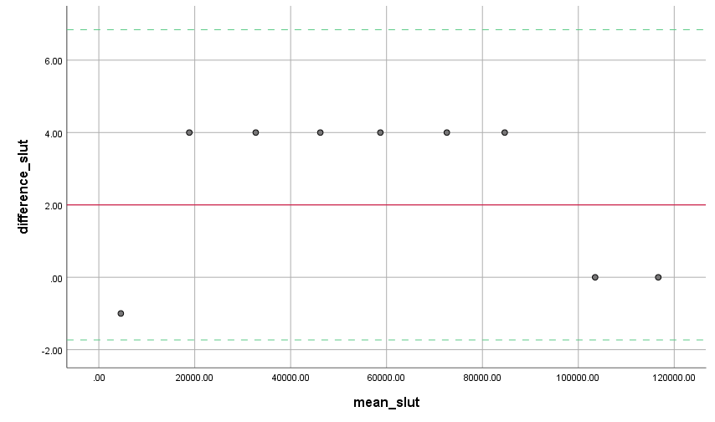
Tests of Normality
 | Kolmogorov-Smirnova |  |  | Shapiro-Wilk
 | Statistic | df | Sig. | Statistic | df | Sig. |  |  |  |  |  | Bland altman plot start
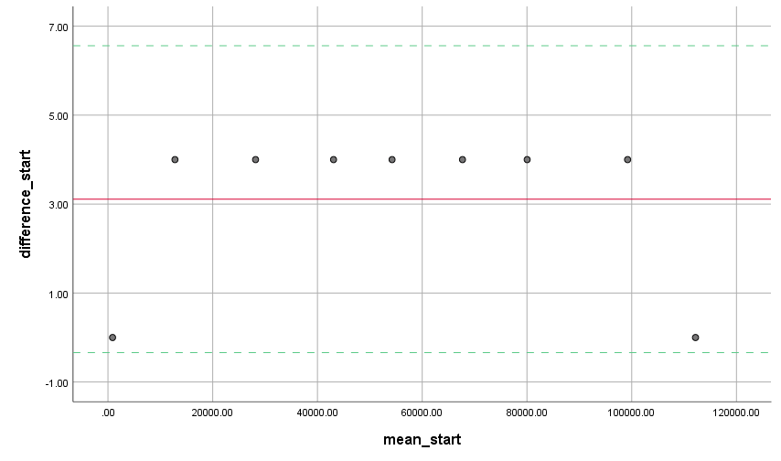
f_start | 0.098 | 9 | .200* | 0.973 | 9 | 0.919
obs_start | 0.098 | 9 | .200* | 0.973 | 9 | 0.919
f_slut | 0.097 | 9 | .200* | 0.975 | 9 | 0.937
obs_slut | 0.097 | 9 | .200* | 0.975 | 9 | 0.937
*. This is a lower bound of the true significance.
a. Lilliefors Significance Correction

 |  | Paired Samples Test
 |  |  |  | Paired Differences |  |  |  |  | t | df | Sig. (2-tailed)
 |  |  |  | Mean | Std. Deviation | Std. Error Mean | 95% Confidence Interval of the Difference
 |  |  |  |  |  |  | Lower | Upper
 |  | Pair 1 | f_start - obs_start | 3.11111 | 1.76383 | 0.58794 | 1.75531 | 4.46691 | 5.292 | 8 | 0.001
 |  | Pair 2 | f_slut - obs_slut | 2.55556 | 2.18581 | 0.72860 | 0.87539 | 4.23572 | 3.507 | 8 | 0.008 | Bland altman plot slut

